Data
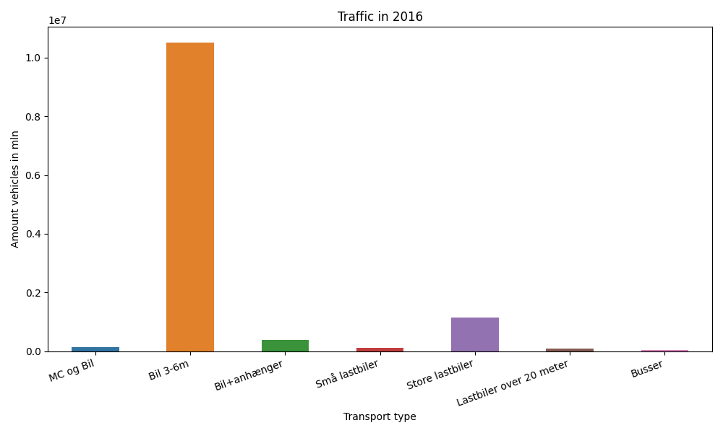
År | Måned | MC og Bil | Bil 3-6m | Bil+anhænger | Små lastbiler | Store lastbiler | Lastbiler over 20 meter | Busser | Total
2016 | 12 | 7152 | 839546 | 18136 | 7841 | 90213 | 7610 | 3222 | 973720
2016 | 11 | 8406 | 828544 | 21521 | 9240 | 102700 | 9020 | 3225 | 982656
2016 | 10 | 9463 | 908137 | 27980 | 9450 | 97419 | 8686 | 3482 | 1064617
2016 | 9 | 14202 | 907708 | 33253 | 10685 | 100859 | 8834 | 3960 | 1079501
2016 | 8 | 16516 | 1017585 | 51311 | 12168 | 100177 | 8567 | 4098 | 1210422
2016 | 7 | 14213 | 1043008 | 64686 | 11919 | 87824 | 7304 | 4277 | 1233231
2016 | 6 | 16061 | 975046 | 39356 | 11838 | 104323 | 8522 | 4390 | 1159536
2016 | 5 | 15267 | 970016 | 34270 | 10108 | 100955 | 8522 | 6159 | 1145297
2016 | 4 | 12443 | 845386 | 26052 | 8960 | 97881 | 8109 | 3306 | 1002137
2016 | 3 | 8087 | 834857 | 24287 | 8597 | 96496 | 7756 | 3388 | 983468
2016 | 2 | 6661 | 704761 | 18575 | 8130 | 90021 | 7116 | 2564 | 837828
2016 | 1 | 6597 | 644638 | 15816 | 7363 | 85037 | 6686 | 2464 | 768601

